Bài 2
 |  | Cách 1: | Giải thuật | tối ưu

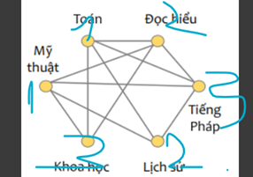

 |  |  |  |  | Màu cấm |  | 1.2 | 1.3 | 1.2 | 1
 |  |  |  |  | màu tô | 1 | 3 | 2 | 3 | 2 | 1 |  | Kết luận | buổi 1: Mỹ thuật, Toán
 |  |  |  |  | đỉnh | Mỹ thuật | Khoa học | Lịch sử | Tiếng Pháp | Đọc hiểu | Toán |  |  | buổi 2: Lịch sử, Đọc hiểu
 |  |  |  |  | bậc | 4 | 3 | 3 | 4 | 4 | 4 |  |  | buổi 3: Khoa học, Tiếng Pháp
 |  |  |  |  | bậc | 0 | 2 | 2 | 3 | 3 | 4
 |  |  |  |  | bậc | 0 | 1 | 1 | 2 | 2 | 0
 |  |  |  |  | bậc | 0 | 0 | 1 | 1 | 0 | 0
 |  |  |  |  | bậc | 0 | 0 | 0 | 0 | 0 | 0

 |  | Cách 2: | Giải thuật sắp thứ tự + tham lam
 | Xác định thứ tự duyệt đỉnh
 | Mỹ thuật | Tiếng Pháp | Đọc hiểu | Toán | Khoa học | Lịch sử |  |  | i=1 | Mĩ thuật |  | Toán
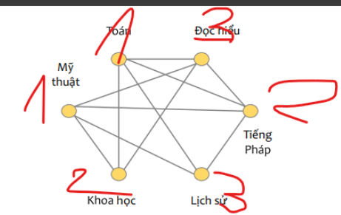
 |  |  |  |  |  |  |  |  | i=2 | Tiếng Pháp |  | Khoa học
 |  |  |  |  |  |  |  |  | i=3 | Đọc hiểu |  | Lịch sử

 |  |  |  |  |  |  |  |  | Kết luận | buổi 1: Mỹ thuật, Toán
 |  |  |  |  |  |  |  |  |  | buổi 2: Tiếng Pháp, Khoa học
 |  |  |  |  |  |  |  |  |  | buổi 3: Lịch sử, Đọc hiểu

BÀI 3
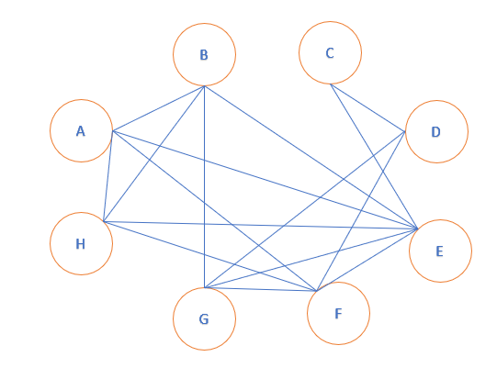
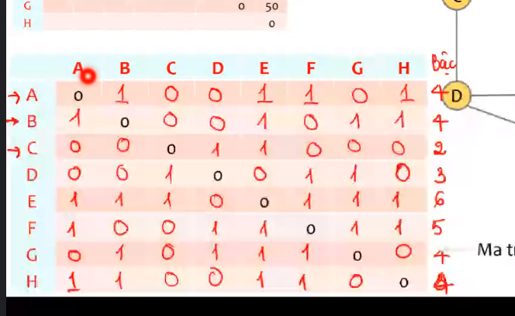

Màu cấm | 1,2,3 | 1,3 | 1 | 2 |  | 1,3 | 1,2 | 1,2
màu tô | 4 | 2 | 2 | 1 | 1 | 2 | 3 | 3 |  | A | B | C | D | E | F | G | H
đỉnh | A | B | C | D | E | F | G | H | A | 0 | 1 | 0 | 0 | 1 | 1 | 0 | 1
bậc | 4 | 4 | 2 | 3 | 6 | 5 | 4 | 4 | B | 1 | 0 | 0 | 0 | 1 | 0 | 1 | 1
bậc | 3 | 3 | 1 | 3 | 0 | 4 | 3 | 3 | C | 0 | 0 | 0 | 1 | 1 | 0 | 0 | 0
bậc | 2 | 3 | 1 | 2 | 0 | 0 | 2 | 2 | D | 0 | 0 | 1 | 0 | 0 | 1 | 1 | 0
bậc | 1 | 0 | 1 | 2 | 0 | 0 | 1 | 1 | E | 1 | 1 | 1 | 0 | 0 | 1 | 1 | 1
bậc | 1 | 0 | 0 | 0 | 0 | 0 | 0 | 1 | F | 1 | 0 | 0 | 1 | 1 | 0 | 1 | 1
bậc | 0 | 0 | 0 | 0 | 0 | 0 | 0 | 0 | G | 0 | 1 | 0 | 1 | 1 | 0 | 0 | 0
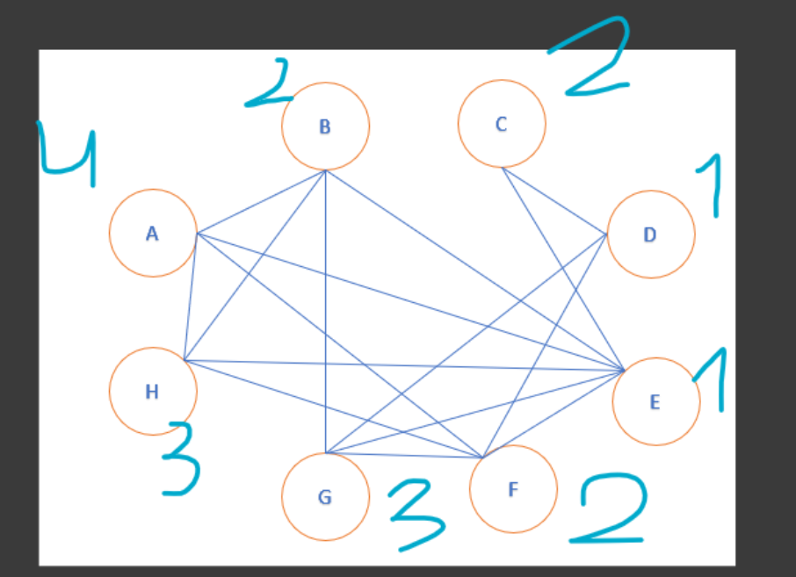
 |  |  |  |  |  |  |  |  | H | 1 | 1 | 0 | 0 | 1 | 0 | 0 | 0

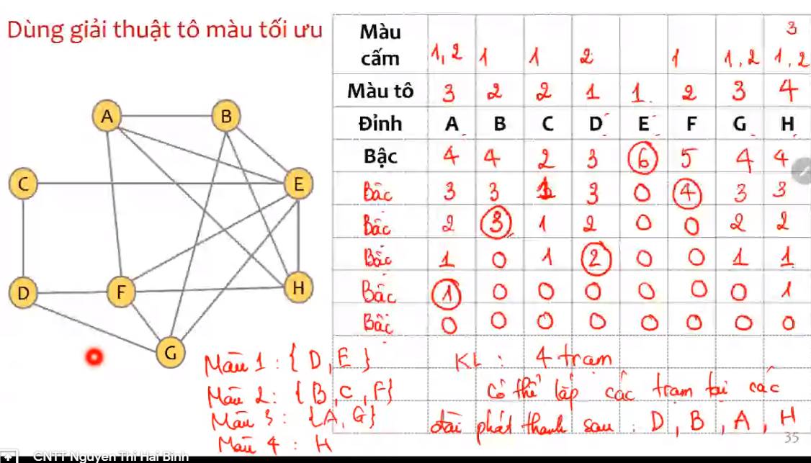
 |  |  |  |  | Kết luận | Trạm 1: D, E
 |  |  |  |  |  | Trạm 2: B, C, F
 |  |  |  |  |  | Trạm 3: G, H
 |  |  |  |  |  | Trạm 4: A

B
C

A
D

H
E

F
G

Bài 4
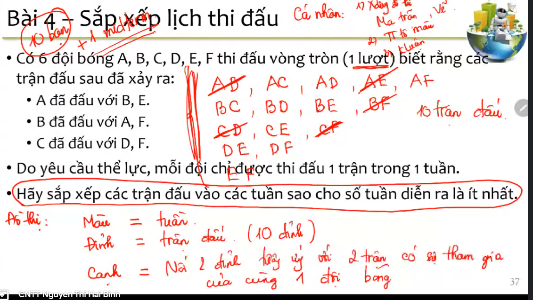
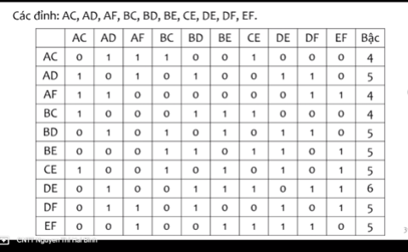
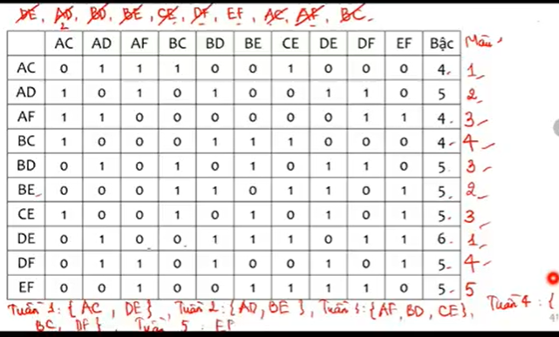

Cách 1: tham lam+ thứ tự

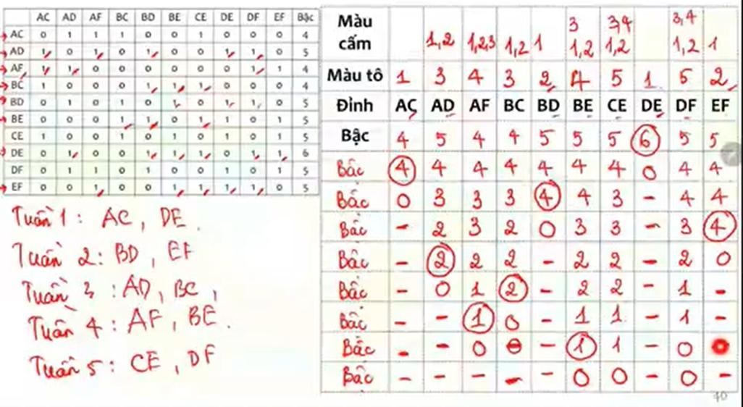

Cách 2: tối ưu

BÀI 5
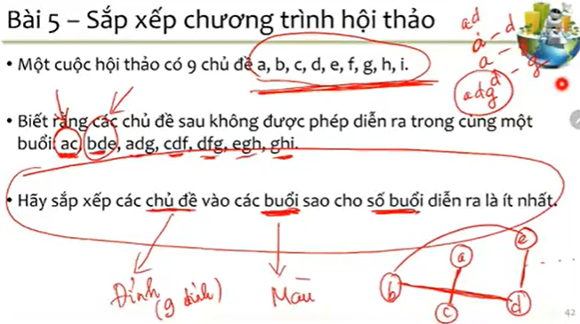

 |  | A | B | C | D | E | F | G | H | I
 | A | 0 | 0 | 1 | 1 | 0 | 0 | 1 | 0 | 0
 | B | 0 | 0 | 0 | 1 | 1 | 0 | 0 | 0 | 0
 | C | 1 | 0 | 0 | 1 | 0 | 1 | 0 | 0 | 0
 | D | 1 | 1 | 1 | 0 | 1 | 1 | 1 | 0 | 0
 | E | 0 | 1 | 0 | 1 | 0 | 0 | 1 | 1 | 0
 | F | 0 | 0 | 1 | 1 | 0 | 0 | 1 | 0 | 0
 | G | 1 | 0 | 0 | 1 | 1 | 1 | 0 | 1 | 1
 | H | 0 | 0 | 0 | 0 | 1 | 0 | 1 | 0 | 1
 | I | 0 | 0 | 0 | 0 | 0 | 0 | 1 | 1 | 0

B

C

A
 |  |  |  |  |  |  |  |  |  |  |  |  |  | C |  | 1 |  |  | 1 |  | 1
 |  |  |  |  |  |  |  |  |  |  |  |  |  | H |  |  |  |  |  | 2 |  | 2 |  | 2
 |  |  |  |  |  |  |  |  |  |  |  |  |  | F |  |  |  | 3 | 3 |  |  | 3
 |  |  |  |  |  |  |  |  |  |  |  |  |  | E |  |  | 3 |  | 3 |  |  | 3 | 3
D
 |  |  |  |  |  |  |  |  |  |  |  |  |  | D |  | 2 | 2 | 2 |  | 2 | 2 | 2
 |  |  |  |  |  |  |  |  |  |  |  |  |  | G | màu cấm | 1 |  |  | 1 | 1 | 1 | 1 | 1 | 1
 |  |  |  |  |  |  |  |  |  |  |  |  |  |  | màu tô | 3 | 1 | 1 | 2 | 3 | 3 | 1 | 2 | 3
 |  |  |  |  |  |  |  |  |  |  |  |  |  |  | đỉnh | A | B | C | D | E | F | G | H | I
 |  |  |  |  |  |  |  |  |  |  |  |  |  |  | bậc | 3 | 2 | 3 | 6 | 4 | 3 | 6 | 3 | 2
I
 |  |  |  |  |  |  |  |  |  |  |  |  |  |  | bậc | 2 | 2 | 3 | 5 | 3 | 2 | 0 | 2 | 1
 |  |  |  |  |  |  |  |  |  |  |  |  |  |  | bậc | 1 | 1 | 2 | 0 | 2 | 2 | 0 | 2 | 1
E
 |  |  |  |  |  |  |  |  |  |  |  |  |  |  | bậc | 1 | 0 | 2 | 0 | 0 | 2 | 0 | 1 | 1
 |  |  |  |  |  |  |  |  |  |  |  |  |  |  | bậc | 1 | 0 | 1 | 0 | 0 | 0 | 0 | 1 | 1
 |  |  |  |  |  |  |  |  |  |  |  |  |  |  | bậc | 1 | 0 | 1 | 0 | 0 | 0 | 0 | 0 | 0
 |  |  |  |  |  |  |  |  |  |  |  |  |  |  | bậc | 0 | 0 | 0 | 0 | 0 | 0 | 0 | 0 | 0
H
F

G

Cách 2:
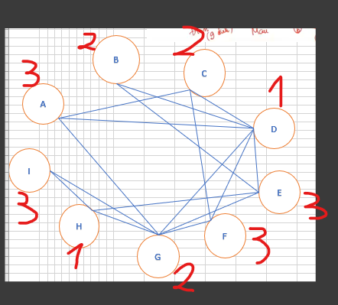
 |  |  |  |  |  |  |  |  |  |  |  |  |  |  |  | màu tô | đỉnh
 |  | A | B | C | D | E | F | G | H | I |  | MÀU |  |  |  | 3 | A |  | 1: BCG
 |  | A | B | C | D | E | F | G | H | I |  |  |  |  |  | 1 | B |  | 2: DH
 | A | 0 | 0 | 1 | 1 | 0 | 0 | 1 | 0 | 0 | 3 | 3 |  |  |  | 1 | C |  | 3: AIEF
 | B | 0 | 0 | 0 | 1 | 1 | 0 | 0 | 0 | 0 | 2 | 2 |  |  |  | 2 | D
 | C | 1 | 0 | 0 | 1 | 0 | 1 | 0 | 0 | 0 | 3 | 2 |  |  |  | 3 | E
 | D | 1 | 1 | 1 | 0 | 1 | 1 | 1 | 0 | 0 | 6 | 1 | HI |  |  | 3 | F
 | E | 0 | 1 | 0 | 1 | 0 | 0 | 1 | 1 | 0 | 4 | 3 | ACFI |  |  | 1 | G
 | F | 0 | 0 | 1 | 1 | 0 | 0 | 1 | 0 | 0 | 3 | 3 |  |  |  | 2 | H
 | G | 1 | 0 | 0 | 1 | 1 | 1 | 0 | 1 | 1 | 6 | 2 | BC |  |  | 3 | I
 | H | 0 | 0 | 0 | 0 | 1 | 0 | 1 | 0 | 1 | 3 | 1
 | I | 0 | 0 | 0 | 0 | 0 | 0 | 1 | 1 | 0 | 2 | 3
 |  | 3 | 2 | 3 | 6 | 4 | 3 | 6 | 3 | 2

 |  |  |  |  |  |  |  |  |  |  | 1 | DH
 |  |  |  |  |  |  |  |  |  |  | 2 | BCG
 |  |  |  |  |  |  |  |  |  |  | 3 | AEFI

BÀI 6
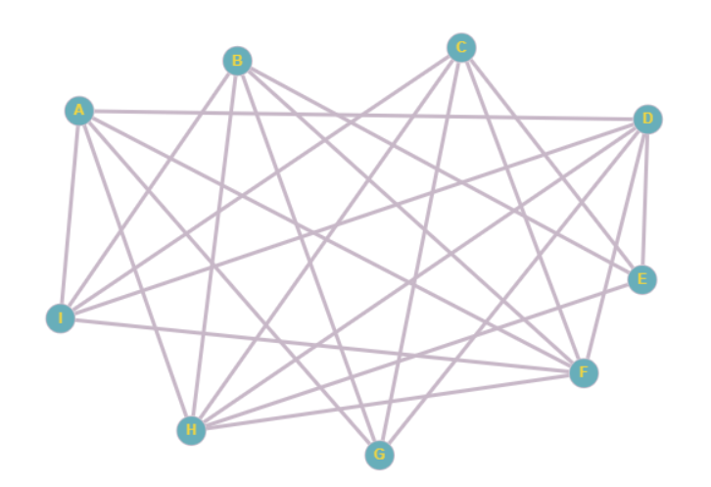

 | A | B | C | D | E | F | G | H | I

 | A | B | C | D | E | F | G | H | I | Bậc | Màu
A | 0 | 0 | 0 | 1 | 0 | 1 | 1 | 1 | 1 | 5 | 4
B | 0 | 0 | 0 | 0 | 1 | 1 | 1 | 1 | 1 | 5 | 1
C | 0 | 0 | 0 | 0 | 1 | 1 | 1 | 1 | 1 | 5 | 1
D | 1 | 0 | 0 | 0 | 1 | 1 | 1 | 1 | 1 | 6 | 1 | BC
E | 0 | 1 | 1 | 1 | 0 | 0 | 0 | 1 | 0 | 4 | 2
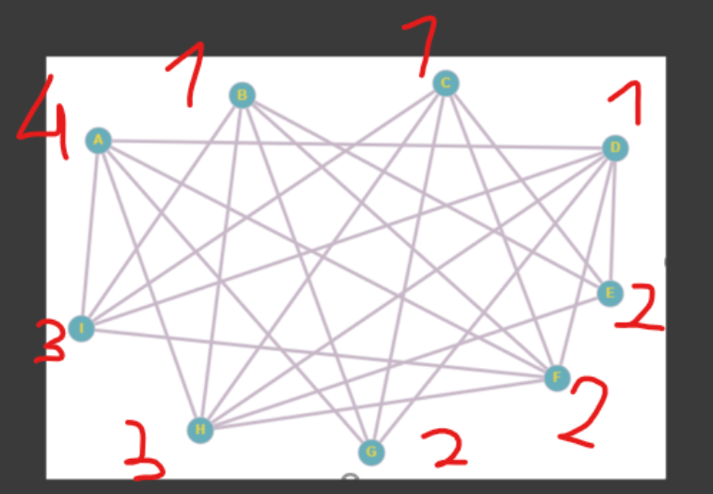
F | 1 | 1 | 1 | 1 | 0 | 0 | 0 | 1 | 1 | 6 | 2 | EG
G | 1 | 1 | 1 | 1 | 0 | 0 | 0 | 0 | 0 | 4 | 2
H | 1 | 1 | 1 | 1 | 1 | 1 | 0 | 0 | 0 | 6 | 3 | GI
I | 1 | 1 | 1 | 1 | 0 | 1 | 0 | 0 | 0 | 5 | 3
 | 5 | 5 | 5 | 6 | 4 | 6 | 4 | 6 | 5

BÀI 7
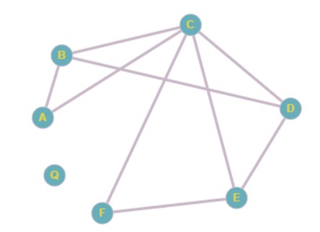
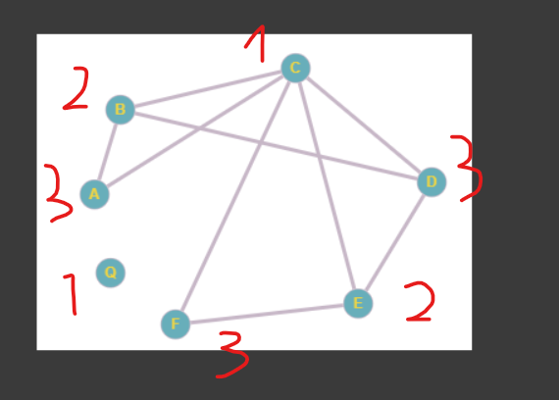
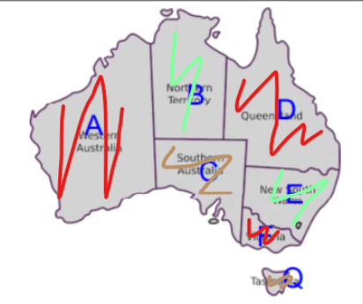

 | A | B | C | D | E | F | G | BẬC
A | 0 | 1 | 1 | 0 | 0 | 0 | 0 | 2 | 3
B | 1 | 0 | 1 | 1 | 0 | 0 | 0 | 3 | 2 | EFG
C | 1 | 1 | 0 | 1 | 1 | 1 | 0 | 5 | 1 | G
D | 0 | 1 | 1 | 0 | 1 | 0 | 0 | 3 | 3 | AFG
E | 0 | 0 | 1 | 1 | 0 | 1 | 0 | 3 | 2
F | 0 | 0 | 1 | 0 | 1 | 0 | 0 | 2 | 3
G | 0 | 0 | 0 | 0 | 0 | 0 | 0 | 0 | 1
 | 2 | 3 | 5 | 3 | 3 | 2 | 0

KIỂM TRA
 |  |  |  |  |  |  |  |  | Cho 7 trận đấu thể hiện bằng cặp số ab, trong đó a và b là mã của đội tham gia thi đấu.
 |  |  |  |  |  |  |  |  | Hãy sắp xếp mỗi trận đấu vào một buổi thi đấu sao cho số buổi thi đấu cần dùng là ít nhất. Biết rằng, một đội không thể thi đấu nhiều hơn 1 trận trong một buổi.
 |  |  |  |  |  |  |  |  | Bậc
 |  | 35 | 26 | 18 | 43 | 28 | 45 | 21
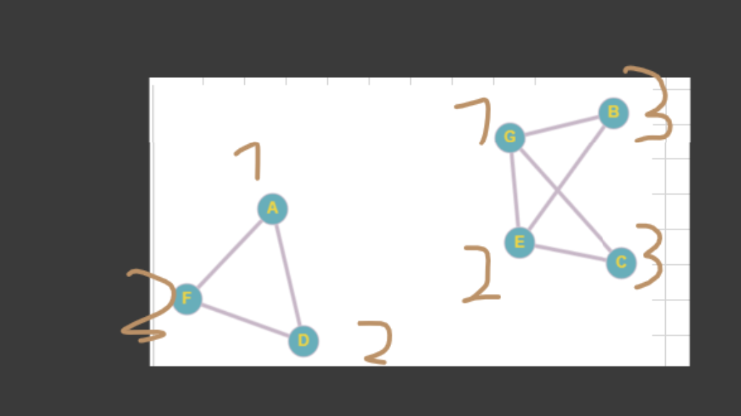
A | 35 | 0 | 0 | 0 | 1 | 0 | 1 | 0 | 2 | 1
B | 26 | 0 | 0 | 0 | 0 | 1 | 0 | 1 | 2 | 3
C | 18 | 0 | 0 | 0 | 0 | 1 | 0 | 1 | 2 | 3
D | 43 | 1 | 0 | 0 | 0 | 0 | 1 | 0 | 2 | 2
E | 28 | 0 | 1 | 1 | 0 | 0 | 0 | 1 | 3 | 2 | 35,43,45
F | 45 | 1 | 0 | 0 | 1 | 0 | 0 | 0 | 2 | 3 | 26,18,28,21
G | 21 | 0 | 1 | 1 | 0 | 1 | 0 | 0 | 3 | 1 | 35,43,45
 |  | 2 | 2 | 2 | 2 | 3 | 2 | 3

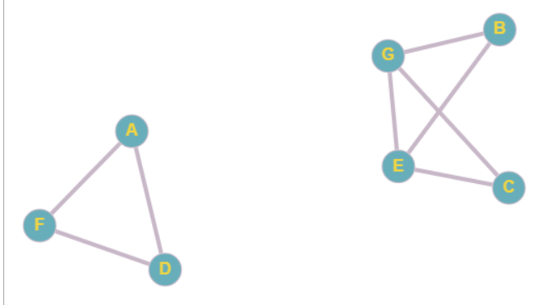
 |  |  |  |  |  |  |  |  |  |  | Màu 1: | 35,21
 |  |  |  |  |  |  |  |  |  |  | Màu 2: | 43,28
 |  |  |  |  |  |  |  |  |  |  | Màu 3: | 35,26,18

